Q5L库存
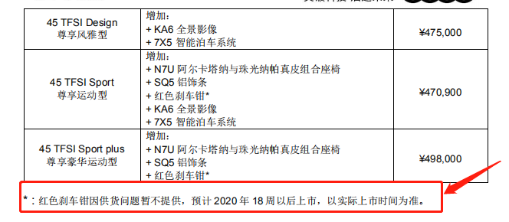
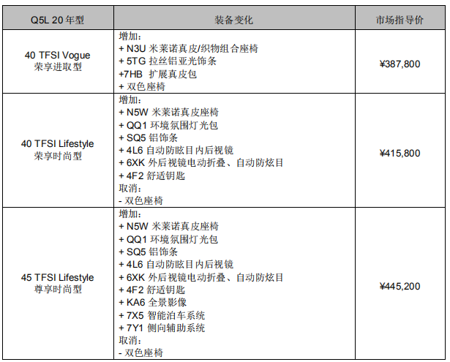
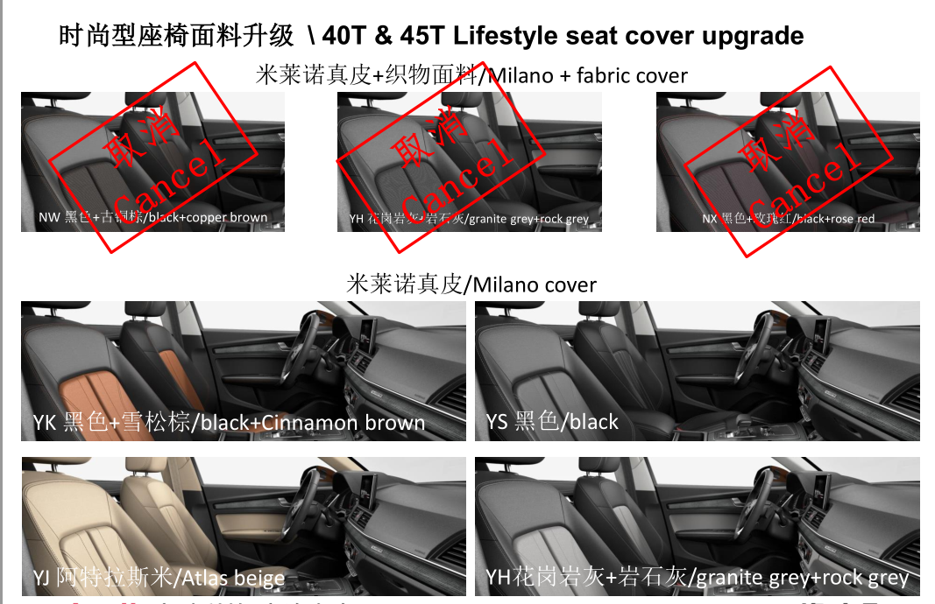
Q5L库存明细
序号 | 排放 | 车型 | 外/内 | 指导价 | 车架号 | 发车日期 | 到店日期 | 库龄 | 备注 | 质损 | AAK日期 | 合格证 | 客户姓名 | 销售顾问 | 组别 | 签订时间 | 分车日期 | 配车天数 | 付款 方式 | 付款情况
1 | 国六 | Q5L国产 2.0T/40TFSI荣享进取型 | 朱鹭白-黑色/古铜棕 | 387800 | LFV3B2FYXK3625466 | 2019-12-28 | 在途 | #VALUE! | 2020年型 |  | 2019-12-29
2 | 国六 |  | 朱鹭白-黑色/古铜棕 | 387800 | LFV3B2FY4K3624880 | 2019-12-28 | 在途 | #VALUE! | 2020年型 |  | 2019-12-29
3 | 国六 |  | 朱鹭白-黑色/古铜棕 | 387800 | LFV3B2FY0K3624861 | 2019-12-28 | 在途 | #VALUE! | 2020年型 |  | 2019-12-29
4 | 国六 | Q5L国产 2.0T/40TFSI荣享进取型个性化 | 朱鹭白-黑色 | 391800 | LFV3B2FY7K3607698 | 2019-11-25 | 2019-12-10 | 24 | 2020年型 |  | 2019-12-29 | 在财务
5 | 国六 |  | 朱鹭白-黑色 | 395000 | LFV3B2FY3K3607830 | 2019-12-03 | 2019-12-12 | 22 | 2020年型 |  | 2019-12-29
6 | 国六 |  | 朱鹭白-黑色 | 395000 | LFV3B2FY3K3621629 | 2019-12-18 | 2020-01-03 | 0 | 2020年型 |  | 2019-12-29 |  |  |  |  |  |  |  |  | 原陈晓聪-叶敏1.3
7 | 国六 |  | 朱鹭白+黑色/古铜棕 | 395000 | LFV3B2FY2K3623503 | 2019-12-21 | 2019-12-29 | 5 | 2020年型 |  | 2019-12-29
8 | 国六 |  | 传奇黑-黑色 | 395000 | LFV3B2FYXK3610062 | 2019-12-05 | 2019-12-16 | 18 | 2020年型 |  | 2019-12-29 |  | 张焕 | 蔡珍华 | A组 | 2019-12-04 | 2019-12-04 | 30 | 专案
9 | 国六 |  | 季风灰-黑色 | 395000 | LFV3B2FY1K3612038 | 2019-12-02 | 2019-12-09 | 25 | 2020年型 |  | 2019-12-29
10 | 国六 |  | 季风灰-黑色 | 395000 | LFV3B2FY5K3627187 | 2019-12-28 | 在途 | #VALUE! | 2020年型 |  | 2019-12-29
11 | 国六 | Q5L国产 2.0T/40TFSI荣享时尚型 | 季风灰-黑色/岩石灰 | 415800 | LFV3B2FY2K3607673 | 2019-11-20 | 2019-11-30 | 34 | 2020年型 |  | 2019-12-29 |  | 韩玉明 | 马南科 | 进口 | 2019-12-28 | 2019-12-28 | 6 | 专案
12 | 国六 |  | 传奇黑-黑色/肉桂棕 | 415900 | LFV3B2FY5K3618067 | 2019-12-11 | 2019-12-31 | 3 | 2020年型 |  |  |  | 邓云高 | 蔡珍华 | A组 | 2019-12-26 | 2019-12-27 | 7 | 专案
13 | 国六 |  | 传奇黑-黑色/肉桂棕 | 415900 | LFV3B2FY5K3623835 | 2019-12-22 | 2019-12-29 | 5 | 2020年型 |  | 2019-12-29 |  | 袁梦萍暂留1-1
14 | 国六 |  | 传奇黑-黑色/肉桂棕 | 415900 | LFV3B2FYXK3623877 | 2019-12-22 | 2019-12-29 | 5 | 2020年型 |  | 2019-12-29
15 | 国六 |  | 传奇黑-黑色/肉桂棕 | 415900 | LFV3B2FYXK3628075 | 2019-12-30 | 在途 | #VALUE! | 2020年型
16 | 国六 |  | 传奇黑-黑色/肉桂棕 | 415900 | LFV3B2FY3K3628127 | 2020-01-01 | 在途 | #VALUE! | 2020年型
17 | 国六 |  | 传奇黑-黑色/肉桂棕 | 415900 | LFV3B2FY2K3628068 | 2020-01-01 | 在途 | #VALUE! | 2020年型
18 | 国六 |  | 朱鹭白-黑色/岩石灰 | 415800 | LFV3B2FY2K3627809 | 2019-12-29 | 在途 | #VALUE! | 2020年型
19 | 国六 |  | 朱鹭白-黑色/岩石灰 | 415800 | LFV3B2FY7K3627868 | 2019-12-29 | 在途 | #VALUE! | 2020年型
20 | 国六 |  | 朱鹭白-黑色/岩石灰 | 415800 | LFV3B2FY1K3627560 | 2019-12-29 | 在途 | #VALUE! | 2020年型
21 | 国六 |  | 朱鹭白-黑色/岩石灰 | 415800 | LFV3B2FYXK3627413 | 2019-12-29 | 在途 | #VALUE! | 2020年型
22 | 国六 |  | 朱鹭白-黑色/岩石灰 | 415800 | LFV3B2FY0K3627551 | 2019-12-30 | 在途 | #VALUE! | 2020年型
23 | 国六 |  | 朱鹭白-黑色/岩石灰 | 415800 | LFV3B2FY2K3627616 | 2019-12-30 | 在途 | #VALUE! | 2020年型
24 | 国六 |  | 朱鹭白-黑色/岩石灰 | 415800 | LFV3B2FY0K3627601 | 2019-12-30 | 在途 | #VALUE! | 2020年型
25 | 国六 |  | 朱鹭白-黑色/岩石灰 | 415800 | LFV3B2FY2K3628202 | 2020-01-01 | 在途 | #VALUE! | 2020年型
26 | 国六 |  | 朱鹭白-黑色/岩石灰 | 415800 | LFV3B2FY4K3627570 | 2020-01-01 | 在途 | #VALUE! | 2020年型
27 | 国六 |  | 朱鹭白-黑色/岩石灰 | 415800 | LFV3B2FY9K3627614 | 2020-01-01 | 在途 | #VALUE! | 2020年型
28 | 国六 |  | 朱鹭白-黑色/岩石灰 | 415800 | LFV3B2FYXK3627380 | 2020-01-01 | 在途 | #VALUE! | 2020年型
29 | 国六 | Q5L国产 2.0T/40TFSI荣享时尚型个性化 | 传奇黑-黑色/岩石灰 | 419200 | LFV3B2FY9K3615575 | 2019-12-07 | 2019-12-15 | 19 | 2020年型 |  | 2019-12-29 |  | 李松生 | 罗秀芬 | 进口 | 2019-12-02 | 2019-12-09 | 25 | 专案
30 | 国六 |  | 传奇黑-黑色/岩石灰 | 419200 | LFV3B2FY7K3616661 | 2019-12-10 | 2019-12-19 | 15 | 2020年型 |  | 2019-12-29 |  | 戴艳民 | 胡海平 | A组 | 2019-12-28 | 2019-12-28 | 6 | 一次性
31 | 国六 |  | 传奇黑-黑色/岩石灰 | 419200 | LFV3B2FY9K3616970 | 2019-12-10 | 2019-12-19 | 15 | 2020年型 |  | 2019-12-29
32 | 国六 |  | 传奇黑+黑色/岩石灰 | 419200 | LFV3B2FY3K3615538 | 2019-12-13 | 2019-12-31 | 3 | 2020年型
33 | 国六 |  | 传奇黑+黑色/岩石灰 | 418800 | LFV3B2FY8K3609718 | 2019-12-13 | 2019-12-31 | 3 | 2020年型
34 | 国六 |  | 传奇黑+黑色/岩石灰 | 419200 | LFV3B2FY6K3618451 | 2019-12-15 | 2019-12-28 | 6 | 2020年型 |  | 2019-12-29
35 | 国六 |  | 传奇黑+黑色/岩石灰 | 419200 | LFV3B2FY9K3620548 | 2019-12-17 | 2019-12-25 | 9 | 2020年型 |  | 2019-12-29
36 | 国六 |  | 传奇黑+黑色/岩石灰 | 419200 | LFV3B2FYXK3626228 | 2019-12-27 | 在途 | #VALUE! | 2020年型
37 | 国六 |  | 传奇黑+黑色/岩石灰 | 419200 | LFV3B2FY9K3627001 | 2019-12-28 | 在途 | #VALUE! | 2020年型
38 | 国六 |  | 朱鹭白+黑色/岩石灰 | 419200 | LFV3B2FY1K3619071 | 2019-12-13 | 2019-12-31 | 3 | 2020年型
39 | 国六 |  | 朱鹭白+黑色/岩石灰 | 419200 | LFV3B2FY6K3610530 | 2019-12-16 | 2020-01-03 | 0 | 2020年型
40 | 国六 |  | 朱鹭白+黑色/岩石灰 | 419200 | LFV3B2FY5K3624550 | 2019-12-24 | 在途 | #VALUE! | 2020年型
41 | 国六 |  | 季风灰+黑色/岩石灰 | 419200 | LFV3B2FY2K3618334 | 2019-12-15 | 2019-12-28 | 6 | 2020年型 |  | 2019-12-29
42 | 国六 |  | 季风灰+黑色/岩石灰 | 419200 | LFV3B2FY7K3623898 | 2019-12-23 | 在途 | #VALUE! | 2020年型
43 | 国六 |  | 季风灰+黑色/岩石灰 | 419200 | LFV3B2FYXK3623894 | 2019-12-23 | 在途 | #VALUE! | 2020年型 |  | 2019-12-29
44 | 国六 |  | 探索蓝+黑色/岩石灰 | 419200 | LFV3B2FYXK3625497 | 2019-12-26 | 在途 | #VALUE! | 2020年型 |  | 2019-12-29 |  | 叶丽萍 | 蔡珍华 | A组 | 2019-11-09 | 2019-12-27 | 7 | 一次性
45 | 国六 | Q5L国产 2.0T/45TFSI尊享时尚型 | 探索蓝-岩石灰/花岗岩灰 | 445200 | LFV3B2FY6K3522495 | 2019-10-22 | 2019-10-30 | 65 | 2019年型 |  |  | 在财务 | 肖宇 | 邱晓明 | 进口 | 2019-12-29 | 2019-12-29 | 5 | 专案
46 | 国六 |  | 探索蓝-岩石灰/花岗岩灰 | 445200 | LFV3B2FY2K3522168 | 2019-10-22 | 2019-10-30 | 65 | 2019年型 | 三楼展车 |  | 在财务
47 | 国六 |  | 季风灰-黑色/古铜棕 | 445200 | LFV3B2FY4K3600322 | 2019-12-10 | 2019-12-21 | 13 | 2019年型 |  | 2019-12-29
48 | 国六 | Q5L国产 2.0T/45TFSI尊享运动型 | 季风灰-黑色/岩石灰 | 470900 | LFV3B2FY0K3587388 | 2019-10-14 | 2019-10-28 | 67 | 2019年型 |  |  | 在财务 |  |  |  |  |  |  |  | 原奥德-谭铭，按揭被拒11.22
49 | 国六 |  | 季风灰-黑色/岩石灰 | 470900 | LFV3B2FY7K3586741 | 2019-10-22 | 2019-11-02 | 62 | 2019年型 |  |  | 在财务
50 | 国六 |  | 传奇黑-黑色/岩石灰 | 470900 | LFV3B2FY4K3601034 | 2019-11-04 | 2019-11-25 | 39 | 2019年型
51 | 国六 |  | 传奇黑-黑色/岩石灰 | 470900 | LFV3B2FY2K3602604 | 2019-11-04 | 2019-11-25 | 39 | 2019年型
52 | 国六 |  | 传奇黑-黑色/岩石灰 | 470900 | LFV3B2FY2K3604272 | 2019-11-13 | 2019-11-25 | 39 | 2019年型
53 | 国六 | Q5L国产 2.0T/45TFSI尊享风雅型 | 朱鹭白-黑色/岩石灰 | 475000 | LFV3B2FY3K3595582 | 2019-10-29 | 2019-11-08 | 56 | 2019年型 |  |  | 在财务

Q3库存
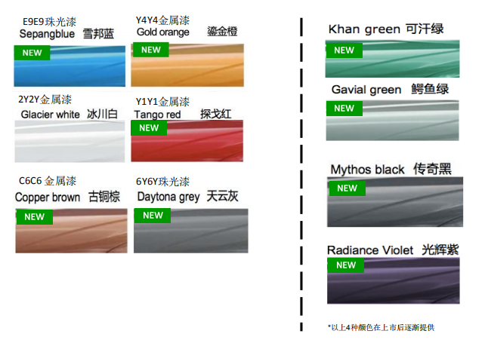
Q3库存明细
序号 | 排放 | 车型 | 外/内 | 指导价 | 车架号 | 发车日期 | 到店日期 | 库龄 | 备注 | 质损 | AAK日期 | 合格证 | 客户姓名 | 销售顾问 | 组别 | 签订时间 | 分车日期 | 配车天数 | 付款 方式 | 付款情况
1 | 国六 | Q3国产 1.4T/35TFSI进取动感型 | 雪邦蓝-黑色+灰条 | 271800 | LFV2B2F33K7524956 | 2019-10-12 | 2019-10-22 | 73 | 2019年型 |  |  | 在财务 |  | 只享受轻松购金融方案
2 | 国六 | Q3国产 1.4T/35TFSI时尚动感型 | 探戈红-黑色+灰条 | 286800 | LFV2B2F35K7536722 | 2019-11-25 | 2019-12-02 | 32 | 2020年型 |  |  | 在财务 | 李桂升 | 袁梦萍 | A组 | 2019-12-26 | 2019-12-27 | 7 | 专案 | 只享受轻松购金融方案
3 | 国六 |  | 冰川白-黑色+红色 | 286800 | LFV2B2F38K7539114 | 2019-12-05 | 2019-12-13 | 21 | 2019年型 |  |  |  | 倪琪 | 陈晓聪 | B组 | 2019-05-28 | 2019-12-09 | 25 | 专案
4 | 国六 |  | 天云灰-黑色+灰条 | 286800 | LFV2B2F34K7540826 | 2020-01-03 | 在途 | #VALUE! | 2020年型 |  |  |  | 桂冠 | 蔡珍华 | A组 | 2019-12-21 | 2020-01-03 | 0 | 专案
5 | 国六 | Q3国产 1.4T/35TFSI时尚致雅型 | 探戈红-黑色+红条 | 286800 | LFV2B2F31K7534238 | 2019-11-14 | 2019-11-18 | 46 | 2020年型 |  |  |  |  |  |  |  |  |  |  | 原袁梦萍-尹小华
6 | 国六 | Q3国产 2.0T/40TFSI时尚动感型 | 冰川白-黑色+灰条 | 301800 | LFV3B2F34K7539924 | 2019-12-20 | 2019-12-26 | 8 | 2019年型 |  |  |  | 周继成 | 凌赣鸿 | B组 | 2019-09-22 | 2019-12-20 | 14 | 专案
7 | 国六 | Q3国产 2.0T/45TFSI四驱时尚动感型 | 天云灰-黑色+灰条 | 318800 | LFV3B2F35K7542413 | 2020-01-03 | 在途 | #VALUE! | 2020年型 |  |  |  | 郭彩霞 | 袁梦萍 | A组 | 2019-12-26 | 2020-01-03 | 0 | 一次性
8 | 国六 | Q3国产 2.0T/45TFSI四驱豪华动感型 | 冰川白-黑色+灰条 | 359800 | LFV3B2F32K7539906 | 2019-12-20 | 2019-12-26 | 8 | 2019年型

 |  | 2018.7.23 11月开始供应退市车型
 |  | 2019.4.5 Q3 PA本月STD清库，本月2.0T时尚型供货比例适当高于其他月份。
 |  | 2019.4.5 Q3 NF本月开始配备经销商展车及试乘试驾车

A3两厢库存
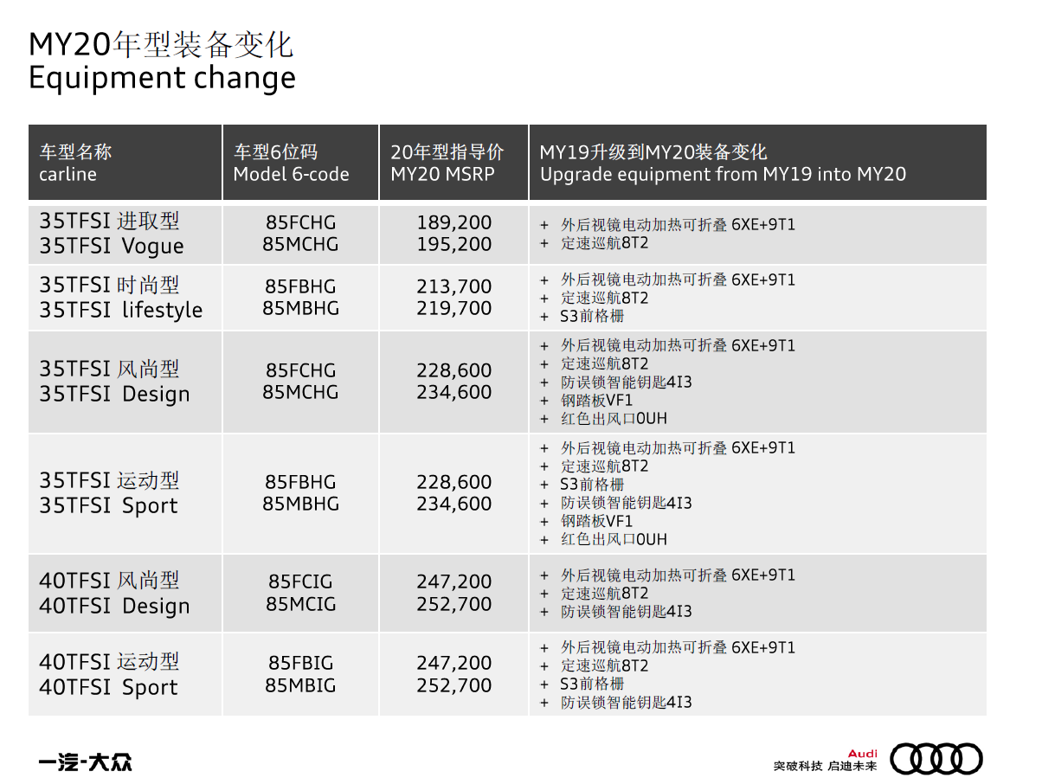
A3两厢（Spb）库存明细
序号 | 排放 | 车型 | 外/内 | 指导价 | 车架号 | 发车日期 | 到店日期 | 库龄 | 备注 | 质损 | AAK日期 | 合格证 | 客户姓名 | 销售顾问 | 组别 | 签订时间 | 分车日期 | 配车天数 | 付款 方式 | 付款情况
1 | 国六 | A3两厢国产 1.4T/35TFSI进取型 | 冰川白-黑色-探戈红 | 189200 | LFV2B28V6K5337950 | 2020-01-02 | 在途 | #VALUE! | 2020年型
2 | 国六 | A3两厢国产 1.4T/35TFSI运动型 | 冰川白-黑色-银色 | 230600 | LFV2B28VXK5327003 | 2019-11-08 | 2019-11-17 | 47 | 2020年型 |  | 2019-12-29
3 | 国六 |  | 西拉红-黑色-银色 | 230600 | LFV2B28V7K5319943 | 2019-11-04 | 2019-11-14 | 50 | 2020年型 |  |  | 在财务
4 | 国六 | A3两厢国产 1.4T/35TFSI时尚型 | 探戈红-钛灰色 | 213700 | LFV2B28V3K5323035 | 2019-11-04 | 2019-11-14 | 50 | 2020年型 |  |  | 在财务
5 | 国六 |  | 冰川白-黑色-海南蓝 | 213700 | LFV2B28V1K5332431 | 2019-12-03 | 2019-12-07 | 27 | 2020年型 |  | 2019-12-29
6 | 国六 | A3两厢国产 1.4T/35TFSI风尚型 | 季风灰-黑色 | 230600 | LFV2B28V6K5341688 | 2020-01-02 | 在途 | #VALUE! | 2020年型
7 | 国六 | A3两厢国产 2.0T/40TFSI风尚型 | 冰川白-黑色 | 245500 | LFV3B28V0K5290595 | 2019-07-23 | 2019-07-27 | 160 | 2019年型 |  | 2019-10-29 | 在财务 | 只享受轻松购金融方案
8 | 国六 |  | 冰川白-黑色 | 247200 | LFV3B28V7K5320594 | 2019-10-24 | 2019-10-28 | 67 | 2020年型 |  |  | 在财务 | 张学军 | 钟昊 | C组 | 2019-12-31 | 2019-12-31 | 3 | 专案
 |  | 2019.4.5 Q2L C6B车辆目前未得到质保认可放行，仍全部封存，预计KW16周末放行（4.20-4.21）
 |  | 2019.4.5 A3spb本月恢复生产，主力排产1.4T进取型和时尚型，其中KW15-KW16排产C5车型，KW17排产以C6为主
 |  | 2019.4.5 A3spb本月加大进取型供货比例，待C6B解封后，限牌地区逐步切换到C6.
 |  | 2019.4.5 考虑到1.4T进取型库存深度偏低，4月份1.4T进取型供货比例增加至42%

A3三厢库存
A3三厢（lim)库存明细
序号 | 排放 | 车型 | 外/内 | 指导价 | 车架号 | 发车日期 | 到店日期 | 库龄 | 备注 | 质损 | AAK日期 | 合格证 | 客户姓名 | 销售顾问 | 组别 | 签订时间 | 分车日期 | 配车天数 | 付款 方式 | 付款情况
1 | 国六 | A3三厢国产1.4T/35TFSI进取型 | 冰川白-黑色-探戈红 | 194600 | LFV2A28V5K5305039 | 2019-09-09 | 2019-09-10 | 115 | 2019年型 |  |  | 在财务 |  |  |  |  |  |  |  | 原钟昊-深圳市七大洲汽车运输有限公司11.14
2 | 国六 |  | 冰川白-黑色-探戈红 | 195200 | LFV2A28V2K5328861 | 2019-11-14 | 2019-11-19 | 45 | 2020年型
3 | 国六 |  | 冰川白-黑色-探戈红 | 195200 | LFV2A28V3K5334247 | 2019-12-02 | 2019-12-05 | 29 | 2020年型
4 | 国六 |  | 冰川白-黑色-探戈红 | 195200 | LFV2A28V8K5333742 | 2019-12-02 | 2019-12-05 | 29 | 2020年型
5 | 国六 |  | 冰川白-黑色-探戈红 | 195200 | LFV2A28V0K5331354 | 2019-12-02 | 2019-12-05 | 29 | 2020年型
6 | 国六 |  | 冰川白-黑色-探戈红 | 195200 | LFV2A28V7K5335157 | 2019-12-10 | 2019-12-17 | 17 | 2020年型
7 | 国六 |  | 探戈红-黑色-银色 | 195200 | LFV2A28V5K5329440 | 2019-11-15 | 2019-11-19 | 45 | 2020年型
8 | 国六 |  | 季风灰-黑色-探戈红 | 195200 | LFV2A28V6K5333660 | 2019-12-02 | 2019-12-05 | 29 | 2020年型
9 | 国六 |  | 鹦鹉蓝-黑色-探戈红 | 195200 | LFV2A28V7K5335370 | 2019-12-08 | 2019-12-17 | 17 | 2020年型
10 | 国六 | A3三厢国产1.4T/35TFSI进取型个性化 | 冰川白-黑色-探戈红 | 240700 | LFV2A28V6K5336753 | 2019-12-10 | 2019-12-17 | 17 | 2020年型
11 | 国六 |  | 探戈红-黑色-银色 | 240700 | LFV2A28V7K5336664 | 2019-12-10 | 2019-12-17 | 17 | 2020年型
12 | 国六 |  | 西拉红+黑色 | 240700 | LFV2A28V2K5338726 | 2020-01-02 | 在途 | #VALUE! | 2020年型
13 | 国六 |  | 季风灰+黑色 | 240700 | LFV2A28V2K5342985 | 2020-01-02 | 在途 | #VALUE! | 2020年型
14 | 国六 | A3三厢国产1.4T/35TFSI时尚型 | 探戈红-钛灰色 | 219700 | LFV2A28V5K5326943 | 2019-11-12 | 2019-11-13 | 51 | 2020年型
15 | 国六 |  | 探戈红-钛灰色 | 219700 | LFV2A28V2K5326723 | 2019-11-12 | 2019-11-13 | 51 | 2020年型
16 | 国六 |  | 冰川白-黑色-海南蓝 | 219700 | LFV2A28V6K5342830 | 2020-01-02 | 在途 | #VALUE! | 2020年型
17 | 国六 | A3三厢 1.4T/35TFSI运动型 | 冰川白-黑色-银色 | 232700 | LFV2A28V3K5305217 | 2019-08-14 | 2019-08-16 | 140 | 2019年型 加装个性化超纤皮 销售价格5000 |  | 2019-12-29 | 在财务 | 吴超华 | 李青华 | C组 | 2019-12-23 | 2019-12-24 | 10 | 专案 | 原韩建-王申长12.9
18 | 国六 |  | 冰川白-黑色-银色 | 232700 | LFV2A28V0K5305188 | 2019-08-14 | 2019-08-16 | 140 | 2019年型 加装个性化超纤皮 销售价格5000 | 三楼展车 |  | 在财务 | 庞俊 | 刘律良 | C组 | 2020-01-01 | 2020-01-02 | 1 | 专案
19 | 国六 |  | 冰川白-黑色-银色 | 232700 | LFV2A28V1K5305121 | 2019-08-14 | 2019-08-16 | 140 | 2019年型 加装个性化超纤皮 销售价格5000 |  |  | 在财务 |  | 只享受轻松购金融方案
20 | 国六 | A3三厢 2.0T/40TFSI风尚型个性化 | 季风灰+黑色-银色 | 253200 | LFV3A28V0K5342973 | 2020-01-02 | 在途 | #VALUE! | 2020年型
21 | 国六 | A3三厢 2.0T/40TFSI运动型 | 探戈红-黑色-银色 | 250900 | LFV3A28V4K5304579 | 2019-08-13 | 2019-08-19 | 137 | 2019年型 | 三楼展车 |  | 在财务 |  | 只享受轻松购金融方案

 |  | 2019.4.5 Q2L C6B车辆目前未得到质保认可放行，仍全部封存，预计KW16周末放行（4.20-4.21）
 |  | 2019.4.5 A3lim本月恢复生产，主力排产1.4T进取型和时尚型，其中KW15-KW16排产C5车型，KW17排产以C6为主
 |  | 2019.4.5 A3lim本月加大进取型供货比例，待C6B解封后，限牌地区逐步切换到C6.
 |  | 2019.4.5 考虑到1.4T进取型库存深度偏低，4月份1.4T进取型供货比例增加至40%
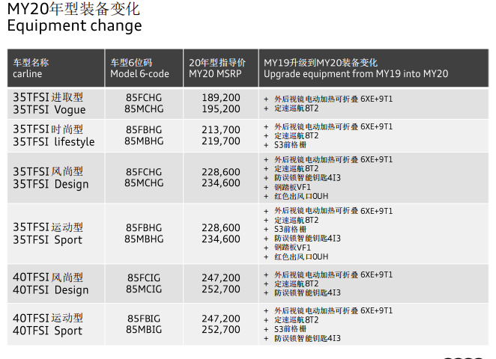

 |  |  |  |  |  |  |  |  |  |  |  |  |  |  |  |  |  |  |  |  | 0 | 0

